Hoja1
 | Operación Barbarroja 22 jun. 1941 – 5 dic. 1941

Tanque Sovietico |  |  | Soldado Sovietico |  |  | Lider Sovietico (Stalin)
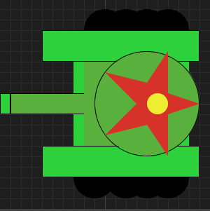 |  |  | 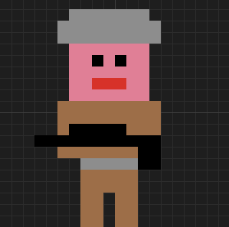 |  |  | 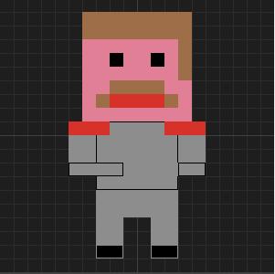

Vida | 130 |  | Vida | 100 |  | Vida | 150
Daño | Soldados Nazi | 30 | Daño | Soldados Nazi | 13 | Daño | Soldados Nazi | 2
 | Tanques Nazi | 20 |  | Tanques Nazi | 9 |  | Tanques Nazi | 1
 | Lider Nazi | 11 |  | Lider Nazi | 10

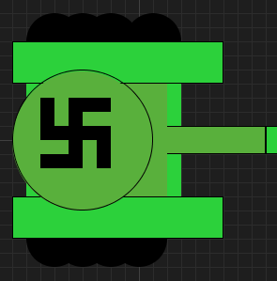
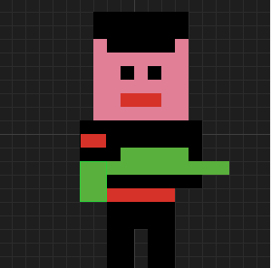
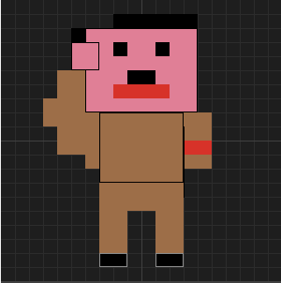
Tanque Nazi |  |  | Soldado Nazi |  |  | Lider Nazi (Hitler)

Vida | 130 |  | Vida | 100 |  | Vida | 150
Daño | Soldado Sovietico | 30 | Daño | Soldado Sovietico | 13 | Daño | Soldado Sovietico | 2
 | Tanque Sovietico | 20 |  | Tanque Sovietico | 9 |  | Tanque Sovietico | 1
 | Lider Sovietico | 11 |  | Lider Sovietico | 10

